상품제안서
맥로이드uv자외선차단 수동3단 거꾸로 양우산 B타입 | 상품코드: F31300

 |  |  |  |  |  |  | 02-412-0044 | www.easy1.co.kr
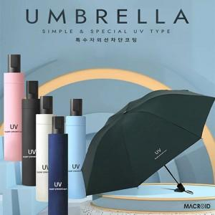

【상세/제작정보】

【인쇄/포장옵션】 | 레이저 / 케이스구매시

【공급단가】 | 수량 | 100~ | 300~ | 500~ | 1,000~ | 3,000~
*VAT별도 | 단가 | 4,480원 | 4,410원 | 4,310원 | 4,140원 | 3,960원

【상품 URL】 | https://easy1.co.kr:443/src/goods_detail.php?gdno=31300

